Sheet1
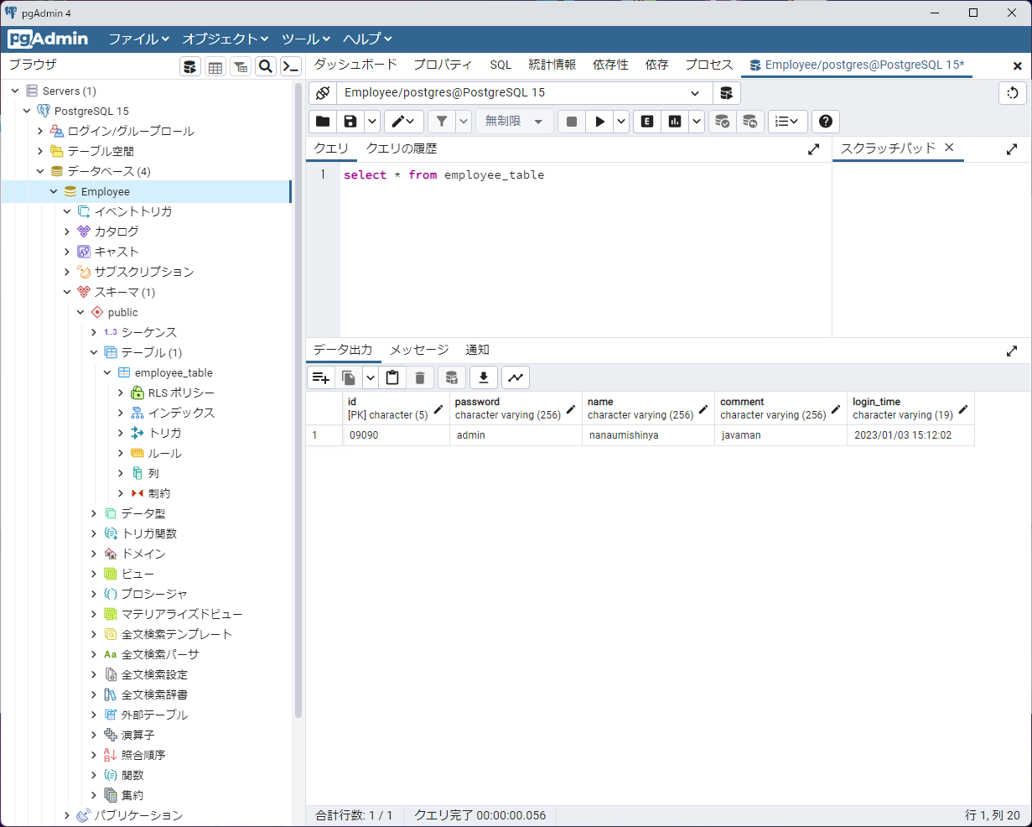
エビデンス① | TOP画面
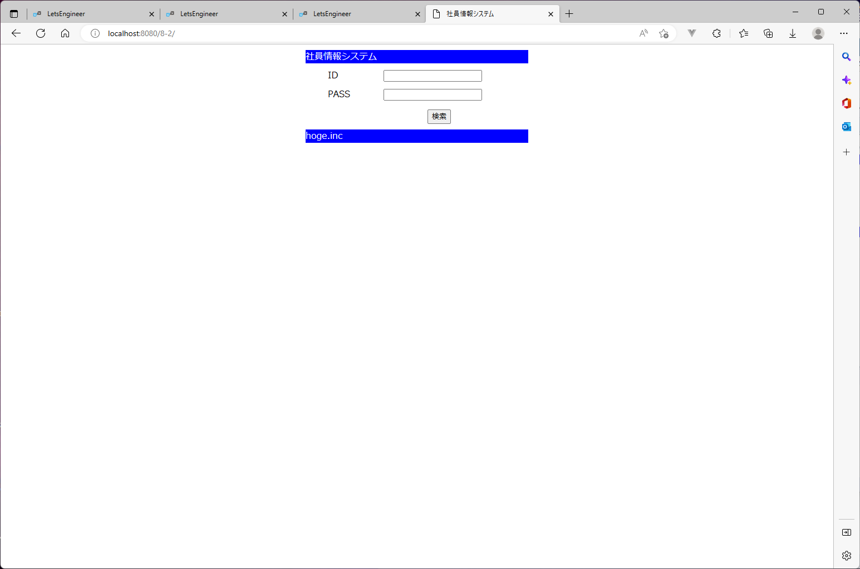

エビデンス② | パスワードのマスク
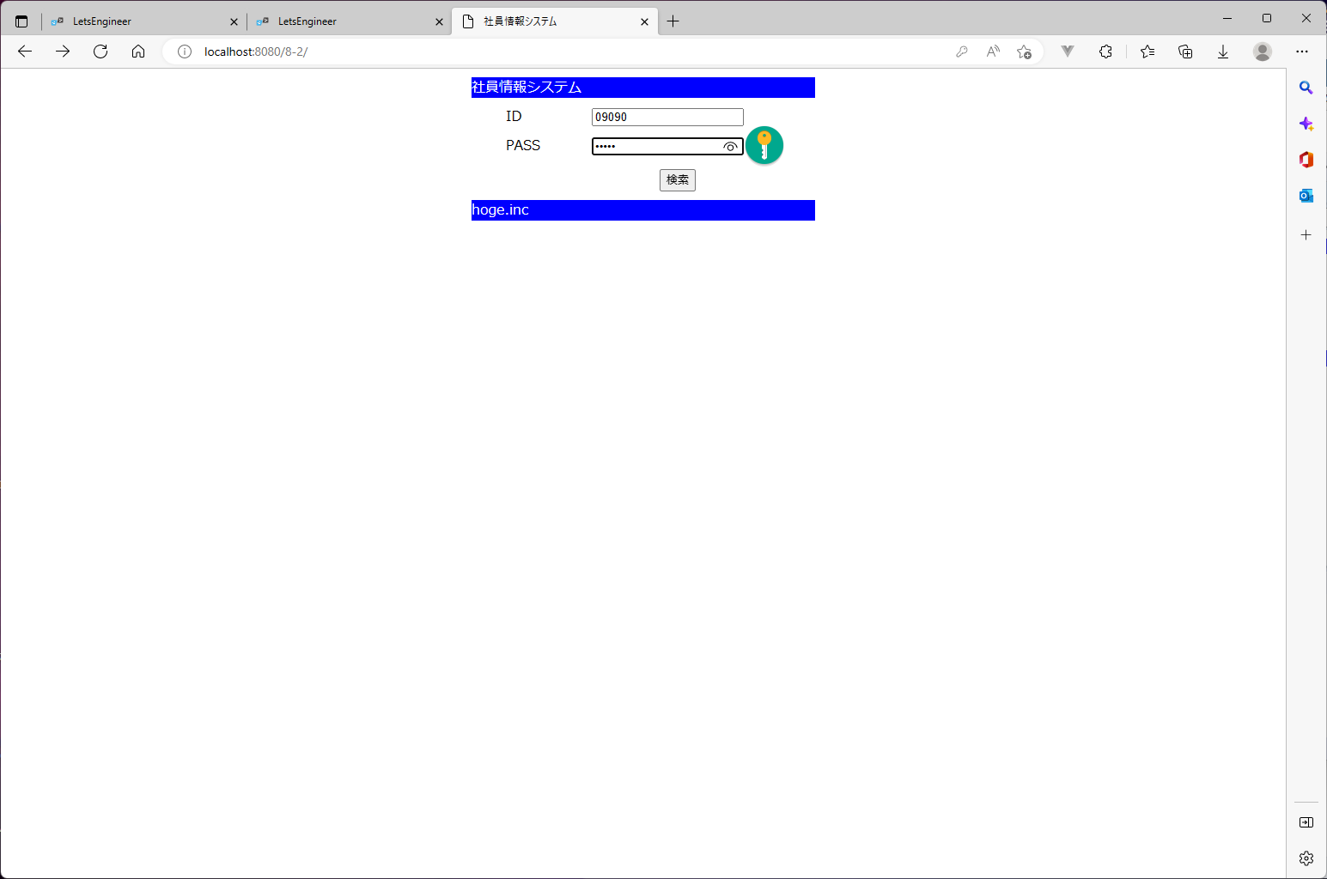

エビデンス③ | 検索成功時
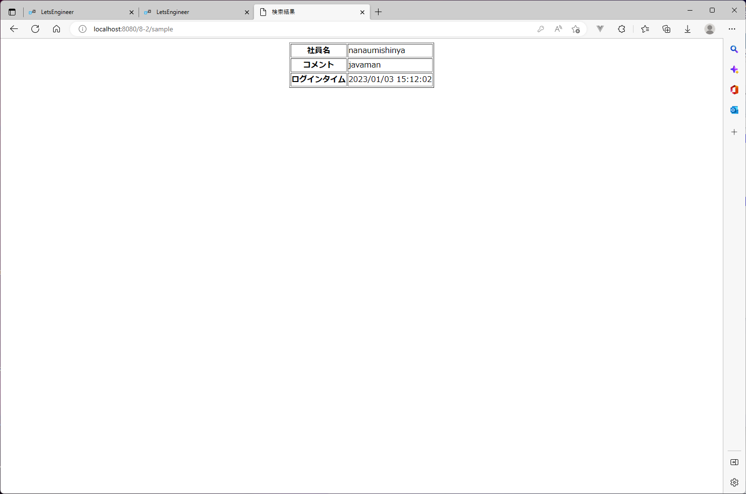

エビデンス④ | 検索失敗時


エビデンス⑤ | DBのエビデンス

